02介面說明
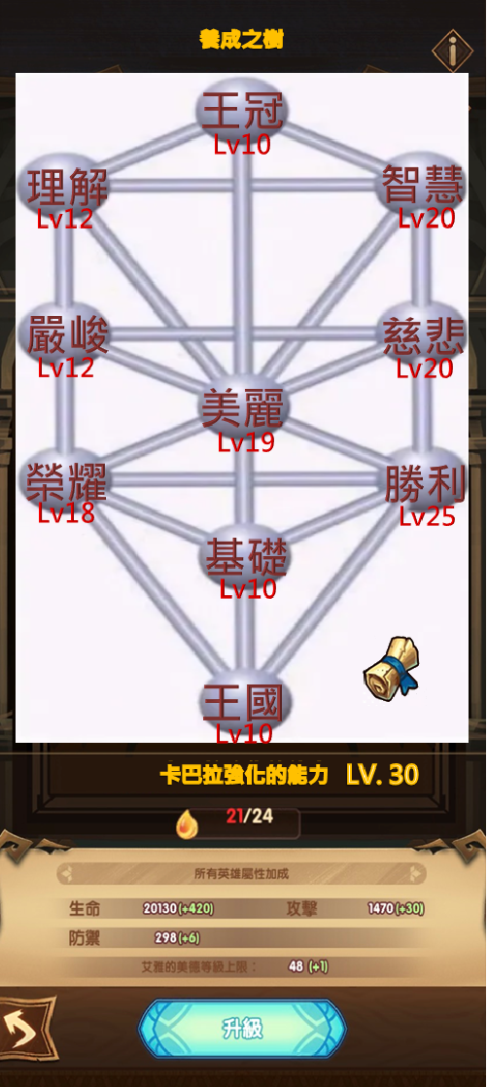
A
C
B
介面說明
 | A.系統名稱，文字上套用多語ID : 102100001
 | B.養成之樹，點擊上面任一節點可開啟該節點的介面
 | C.系統說明按鈕，點擊後可開啟通用說明頁面顯示系統說明，系統說明多語ID : 102100002
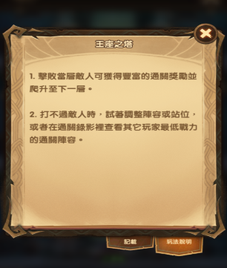

G
 | D.養成之樹的等級，以及升級到下一級所需的強化點(道具ID : 1001)
 |  | 標題多語ID : 102100003
 |  | 需求多語ID : 102100004，前面為玩家該道具持有數量/後面為讀表升級需求數量
 |  | 呈上當玩家該道具持有數量小於升級需求數量，玩家該道具持有數量會用紅色顯示
 |  | 等級多語ID : 102100005，顯示玩家當前養成之樹等級
 | E.養成之樹本體提供給所有角色的屬性加成點數
D
 | F.養成之樹升擊按鈕，點擊判斷消耗對應的強化點數，進行養成之樹的升級
 |  | 按鈕多語ID : 102100006
 |  | 資源不足升級需求時，會顯示通用上浮訊息框，訊息多語ID : 102100007
升級需求強化點不足，可透過提升角色階級獲取更多強化點。
E

F
 | G.節點能力總攬按鈕，點擊後可開啟通用說明頁面顯示各節點的能力
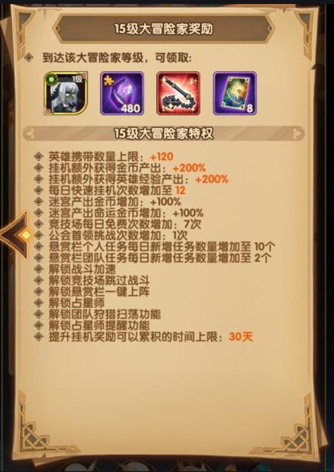
節點屬性加成
王冠：
30、60秒恢復生命 6000
智慧：
命中 20
理解：
迴避 18
慈悲：
治癒加成 20%
嚴峻：
攻擊 15%
美麗：
勝利：
榮耀：
基礎：
王國：
生命 20%
急速 5
護盾加成 20%
防禦 15%
30、60秒恢復能量 100

節點介面說明
 | 點擊養成之樹上的節點後可開啟對應節點的介面
 | A.節點的巨大ICON
 | B.角色空欄位，當玩家將角色放入該欄位內時，該角色在戰鬥中會獲得技能加成
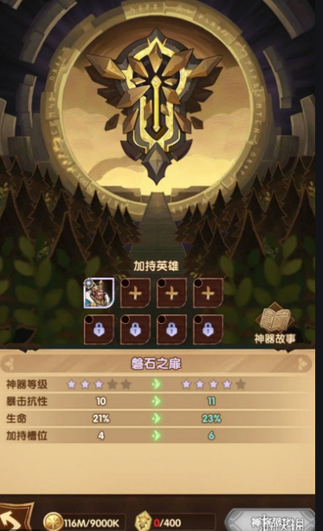

A
 |  | 點擊角色欄位會開啟選擇角色頁面，該頁面排序會比較通用規則用等級大到小>品階高到低>ID低到高>獲得時間排序新到舊來排序
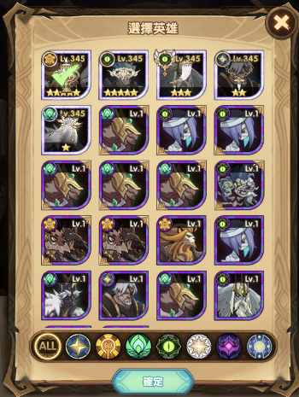

B

美麗 Lv19
C
D
生命 20%(+0.5%)
E
 | C.節點名稱與等級，等級使用之前的多語ID : 102100005
 | D.該節點的屬性加成，後面綠色括弧為升級提供的能力
 | E.節點目前提供的技能說明，使用技能表上的多語說明
生命每減少25%便會恢復能量，生命低於25%時，提供一個每秒恢復自身生命1%的效果，維持10秒
 | F.技能效果(下一級)能力說明以及解鎖等級多語ID : 102100008
 | G.返回按鈕，點擊可返回養成之樹介面
 | H.生命種子(道具ID : 1002)的數量，使用多語ID : 102100004，前面為玩家該道具持有數量/後面為讀表升級需求數量
生命每減少25%便會恢復能量，生命低於25%時，提供一個每秒恢復自身生命1.5%的效果，維持10秒(解鎖等級：20)
F
 |  | 呈上當玩家該道具持有數量小於升級需求數量，玩家該道具持有數量會用紅色顯示
 | I.升級按鈕，點擊判斷消耗對應的強化生命種子，進行節點的升級 (王冠、王國沒有此按鈕)
 |  | 按鈕多語ID : 102100006
G
I
 |  | 資源不足升級需求時，會顯示通用上浮訊息框，訊息多語ID : 102100009
升級需求生命種子不足，可透過掛網、活動等管道取得。
H
J

 | J.重置按鈕，點擊後可將節點退回置Lv1，並且退回對應資源(王冠、王國沒有此按鈕)
 |  | 點擊後會出現通用詢問頁面，內容多語ID : 102100010
 |  | 重置後該節點回Lv1，會同步講其他角色移出該節點上
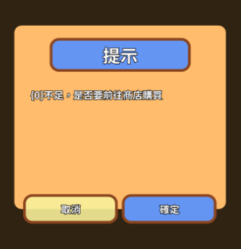

 |  | 若節點為Lv1的話，重置按鈕壓灰不可點擊

03流程
養成之樹

點擊任一節點
點擊系統說明
點擊升級按鈕

開啟節點介面
開啟系統說明頁面
需求強化點是否足夠

NO
跳出提示資源不足

點擊升級按鈕
點擊角色欄位
點擊重置按鈕
YES

養成之樹升級

需求強化點是否足夠
欄位是否為空
需求重置道具是否足夠
NO
NO
NO
跳出提示資源不足
開啟角色選單
跳出提示資源不足

YES
YES
YES
節點升級
選擇角色
重置節點等級
跳出提示詢問
是否移出該角色

角色是否在其他節點上

點擊是關閉詢問 並移除角色
點擊否關閉詢問
NO
放入角色並關閉選單

節點等級是否為10的倍數
NO
回到節點介面
YES

跳出提示詢問
是否轉移該角色

YES

節點技能升級

點擊是關閉詢問 並轉移角色
點擊否關閉詢問

